様式2
 |  |  |  |  |  |  |  |  |  | 様式2 |  |  |  |  |  |  |  |  |  |  |  |  |  |  | 様式2 記入例
洪水・雨水出水 |  |  |  |  |  |  |  |  |  |  |  | 洪水・雨水出水
必要に応じて加除してください。
4 防災体制 |  |  |  |  |  |  |  |  |  |  |  | 4 防災体制

【防災体制確立時の組織構成と役割分担】 |  |  |  |  |  |  |  |  |  |  |  | 【防災体制確立時の組織構成と役割分担】
レベル |  | 統括指揮者 ※全体を指揮 |  |  | 情報連絡班 ※情報収集や伝達 |  | 避難誘導班 ※利用者の避難支援 |  | 装備品等準備班 ※設備や装備品等の点検・準備 |  |  | レベル |  | 統括指揮者 ※全体を指揮 |  |  | 情報連絡班 ※情報収集や伝達 |  |  | 避難誘導班 ※利用者の避難支援 |  |  | 装備品等準備班 ※設備や装備品等の点検・準備

 |  | 責任者 |  |  | 責任者 |  | 責任者 |  | 責任者 |  |  |  |  | 責任者 | ○○ |  | 責任者 | ○○ |  | 責任者 | ○○ |  | 責任者 | ○○
警戒レベル 1 ↓ 災害への心構えを高める段階 |  | 人数 |  | 名 | 人数 | 名 | 人数 | 名 | 人数 |  | 名 | 警戒レベル 1 ↓ 災害への心構えを高める段階 |  | 人数 | 1 | 名 | 人数 | 1 | 名 | 人数 |  | 名 | 人数 |  |  | 名
 |  | ・状況把握、指揮 ・体制確立の判断 ・事前休業の判断 |  |  | ・防災気象情報等の収集 ・施設職員への情報伝達 |  | ・(避難誘導体制の確認) ・(避難ルートの確認) |  | ・(避難に必要な設備や装備品、備蓄品、避難先への持ち出し品等を点検し準備) |  |  |  |  | ・状況把握、指揮 ・体制確立の判断 ・事前休業の判断 |  |  | ・防災気象情報等の収集 ・施設職員への情報伝達 |  |  | ・(避難誘導体制の確認) ・(避難ルートの確認) |  |  | ・(避難に必要な設備や装備品、備蓄品、避難先への持ち出し品等を点検し準備)

警戒レベル 2 ↓ 注意体制 |  | 人数 |  | 名 | 人数 | 名 | 人数 | 名 | 人数 |  | 名 | 警戒レベル 2 ↓ 注意体制 |  | 人数 | 1 | 名 | 人数 | 1 | 名 | 人数 | 10 | 名 | 人数 | 1 |  | 名
 |  | ・状況把握、指揮 ・施設職員等召集 ・(避難開始判断) |  |  | ・防災気象情報、避難情報、避難先情報等の収集 ・施設職員や避難支援協力者へ連絡 |  | ・避難誘導体制の確認 ・避難ルートの確認 ・(避難誘導開始) |  | ・避難に必要な設備や装備品、備蓄品、避難先への持ち出し品等を点検し準備 ・移動用車両の手配 |  |  |  |  | ・状況把握、指揮 ・施設職員等召集 ・(避難開始判断) |  |  | ・防災気象情報、避難情報、避難先情報等の収集 ・施設職員や避難支援協力者へ連絡 |  |  | ・避難誘導体制の確認 ・避難ルートの確認 ・(避難誘導開始) |  |  | ・避難に必要な設備や装備品、備蓄品、避難先への持ち出し品等を点検し準備 ・移動用車両の手配

警戒レベル 3 ↓ 警戒体制 |  | 人数 |  | 名 | 人数 | 名 | 人数 | 名 | 人数 |  | 名 | 警戒レベル 3 ↓ 警戒体制 |  | 人数 | 1 | 名 | 人数 | 1 | 名 | 人数 | 15 | 名 | 人数 | 2 |  | 名
 |  | ・状況把握、指揮 ・避難開始判断 |  |  | ・防災気象情報、避難情報等の収集 ・利用者家族等への連絡 ・市への連絡 |  | ・避難誘導開始 |  | ・要配慮者等の装備品の装着 ・移動用車両の確保 ・避難先への持ち出し品等を運搬 |  |  |  |  | ・状況把握、指揮 ・避難開始判断 |  |  | ・防災気象情報、避難情報等の収集 ・利用者家族等への連絡 ・市への連絡 |  |  | ・避難誘導開始 |  |  | ・要配慮者等の装備品の装着 ・移動用車両の確保 ・避難先への持ち出し品等を運搬

警戒レベル 4 ↓ 非常体制 |  | 人数 |  | 名 | 人数 | 名 | 人数 | 名 | 人数 |  | 名 | 警戒レベル 4 ↓ 非常体制 |  | 人数 | 1 | 名 | 人数 | 1 | 名 | 人数 | 16 | 名 | 人数 | 1 |  | 名
 |  | ・状況把握、指揮 ・避難先での利用者支援の監督 ・(緊急安全確保の判断) |  |  | ・市への連絡 ・施設職員への情報伝達 |  | ・避難完了の確認 ・避難先での利用者支援 ・(緊急安全確保の誘導) |  | ・避難先での持ち出し品等の管理 |  |  |  |  | ・状況把握、指揮 ・避難先での利用者支援の監督 ・(緊急安全確保の判断) |  |  | ・市への連絡 ・施設職員への情報伝達 |  |  | ・避難完了の確認 ・避難先での利用者支援 ・(緊急安全確保の誘導) |  |  | ・避難先での持ち出し品等の管理

警戒レベル1 ↓ 災害への心構えを高める段階 |  |  | ・警報級の可能性（大雨警報又は暴風警報）「中」又は「高」が発表された場合 ・台風の接近が予想されている場合 |  |  |  |  |  |  |  |  | 警戒レベル1 ↓ 災害への心構えを高める段階 |  |  | ・警報級の可能性（大雨警報又は暴風警報）「中」又は「高」が発表された場合 ・台風の接近が予想されている場合

警戒レベル2 ↓ 注意体制 |  |  | ・レベル2大雨注意報、氾濫注意報が発表された場合 |  |  |  |  |  |  |  |  | 警戒レベル2 ↓ 注意体制 |  |  | ・レベル2大雨注意報、氾濫注意報が発表された場合

警戒レベル3 ↓ 警戒体制 |  |  | ・高齢者等避難が発令された場合 ・レベル3大雨警報、氾濫警報が発表された場合 |  |  |  |  |  |  |  |  | 警戒レベル3 ↓ 警戒体制 |  |  | ・高齢者等避難が発令された場合 ・レベル3大雨警報、氾濫警報が発表された場合

警戒レベル4 ↓ 非常体制 |  |  | ・避難指示が発令された場合 ・レベル4大雨警報、氾濫危険警報が発表された場合 |  |  |  |  |  |  |  |  | 警戒レベル4 ↓ 非常体制 |  |  | ・避難指示が発令された場合 ・レベル4大雨警報、氾濫危険警報が発表された場合

 | ● 事前休業の判断について |  |  |  |  |  |  |  |  |  |  |  | ● 事前休業の判断について
 |  |  |  |  |  |  |  |  |  |  |  |  | 早期注意情報（警報級の可能性）の「中」又は「高」が発表されている場合や非常に強い台風の襲来が予想される場合、公共交通機関の計画的な運休が予定される場合、翌日の通所部門を臨時休業とする。又は午前8時の時点で、豊明市に以下のいずれかが発令されている場合は、通所部門を臨時休業とする。

 | 事前休業の判断基準となる防災気象情報等 |  |  |  |  |  |  |  |  |  |  |  | 事前休業の判断基準となる防災気象情報等
 |  |  |  |  |  |  |  |  |  |  |  |  | 高齢者等避難、暴風警報又は特別警報、レベル3大雨警報又はレベル4大雨危険警報、レベル3氾濫警報又はレベル4氾濫危険警報

 | ※開業時間と利用者の通所にかかる時間も考慮して、休業の判断をする。 |  |  |  |  |  |  |  |  |  |  |  | ※開業時間と利用者の通所にかかる時間も考慮して、休業の判断をする。

 |  |  |  |  |  | 2 |  |  |  |  |  |  |  |  |  |  |  |  | 2

様式3
必要に応じて加除してください。
 |  |  |  |  |  |  |  |  | 様式3 |  |  |  |  |  |  |  |  |  | 様式3 記入例
5 情報収集・伝達 |  |  |  |  |  |  |  |  |  | 5 情報収集・伝達
（1）情報収集 |  |  |  |  |  |  |  |  |  | （1）情報収集
 | 収集する主な情報及び収集方法は、以下のとおりとする。 |  |  |  |  |  |  |  |  |  | 収集する主な情報及び収集方法は、以下のとおりとする。

 |  | 収集すべき情報 |  |  |  | 入手先 |  |  |  |  |  | 収集すべき情報 |  |  |  | 入手先
 | 共通の情報 | 【防災気象情報（気象庁）】 早期注意情報（警報級の可能性） |  |  |  | ・テレビ、ラジオ、気象庁HP ・防災アプリ、豊明市公式LINE等SNS |  |  |  |  | 共通の情報 | 【防災気象情報（気象庁）】 早期注意情報（警報級の可能性） |  |  |  | ・テレビ、ラジオ、気象庁HP ・防災アプリ、豊明市公式LINE等SNS

 |  | 【避難情報（市）】 ・警戒レベル3 高齢者等避難 ・警戒レベル4 避難指示 ・警戒レベル5 緊急安全確保 |  |  |  | ・テレビ、ラジオ ・豊明市のHP ・豊明市公式LINE等SNS ・緊急速報メール 等 |  |  |  |  |  | 【避難情報（市）】 ・警戒レベル3 高齢者等避難 ・警戒レベル4 避難指示 ・警戒レベル5 緊急安全確保 |  |  |  | ・テレビ、ラジオ ・豊明市のHP ・豊明市公式LINE等SNS ・緊急速報メール 等

 |  | 【避難所の開設状況（市）】 指定一般避難所や福祉避難所の開設状況 |  |  |  | ・テレビ、ラジオ ・豊明市のHP、豊明市公式LINE等SNS |  |  |  |  |  | 【避難所の開設状況（市）】 指定一般避難所や福祉避難所の開設状況 |  |  |  | ・テレビ、ラジオ ・豊明市のHP、豊明市公式LINE等SNS

 |  | 道路の通行止め情報 |  |  |  | ・日本道路交通情報センターのHP 等 |  |  |  |  |  | 道路の通行止め情報 |  |  |  | ・日本道路交通情報センターのHP 等
 | 洪水 | ・レベル2氾濫注意報、レベル3氾濫警報、レベル4氾濫危険警報、レベル5氾濫特別警報 ・レベル2大雨注意報、レベル3大雨警報、レベル4大雨危険警報、レベル5大雨特別警報 ・大雨キキクル（洪水キキクル） |  |  |  | ・テレビ、ラジオ、気象庁HP ・愛知県川の防災情報 ・豊明市のHP、豊明市公式LINE等SNS |  |  |  |  | 洪水 | ・レベル2氾濫注意報、レベル3氾濫警報、レベル4氾濫危険警報、レベル5氾濫特別警報 ・レベル2大雨注意報、レベル3大雨警報、レベル4大雨危険警報、レベル5大雨特別警報 ・大雨キキクル（洪水キキクル） |  |  |  | ・テレビ、ラジオ、気象庁HP ・愛知県川の防災情報 ・豊明市のHP、豊明市公式LINE等SNS

 | 雨水出水 | ・レベル2大雨注意報、レベル3大雨警報、レベル4大雨危険警報、レベル5大雨特別警報 ・大雨キキクル（浸水キキクル） |  |  |  | ・テレビ、ラジオ、気象庁HP ・豊明市のHP、豊明市公式LINE等SNS |  |  |  |  | 雨水出水 | ・レベル2大雨注意報、レベル2大雨警報、レベル4大雨危険警報、レベル5大雨特別警報 ・大雨キキクル（浸水キキクル） |  |  |  | ・テレビ、ラジオ、気象庁HP ・豊明市のHP、豊明市公式LINE等SNS

（2）情報伝達 |  |  |  |  |  |  |  |  |  | （2）情報伝達
警戒レベル |  |  | 対象情報 | 主な入手先 | 伝達内容 |  | 情報伝達の流れ |  |  | 警戒レベル |  |  | 対象情報 | 主な入手先 | 伝達内容 |  | 情報伝達の流れ
 |  |  |  |  |  |  | 発信者 | 情報伝達先 |  |  |  |  |  |  |  |  | 発信者 | 情報伝達先
警戒レベル 1 |  |  | 早期注意情報 | 気象庁HP等 | 大雨の警報級の可能性「高」が発表されました。災害への心構えを高める段階です。 |  | 情報連絡班 | 施設職員 |  | 警戒レベル 1 |  |  | 早期注意情報 | 気象庁HP等 | 大雨の警報級の可能性「高」が発表されました。災害への心構えを高める段階です。 |  | 情報連絡班 | 施設職員
 |  |  | 事前休業のお知らせ | 統括指揮者の判断を確認 | ○日は大雨が予想されるため、施設を休業します。 |  | 情報連絡班 | 利用者家族等 |  |  |  |  | 事前休業のお知らせ | 統括指揮者の判断を確認 | ○日は大雨が予想されるため、施設を休業します。 |  | 情報連絡班 | 利用者家族等
警戒レベル 2 |  |  | レベル2大雨注意報 | 気象庁HP等 | レベル2大雨注意報が発表されました。注意体制をとる段階です。 |  | 情報連絡班 | 施設職員 |  | 警戒レベル 2 |  |  | レベル2大雨注意報 | 気象庁HP等 | レベル2大雨注意報が発表されました。注意体制をとる段階です。 |  | 情報連絡班 | 施設職員
...

様式5
 |  |  | 様式5 記入例
...
必要に応じて加除してください。
...
 | 数量 | 設置場所・保管場所
 | 1 | 施設中央部（1～3階）
 | 0 | －
 | 10 | 各階の職員エリア
） | 3 | 各階の職員エリア
）
 | 1 | 2階機械室
 | 20 | 1階備品倉庫
 | 0 | －
 | 3 | 1階備品倉庫
...

別表1・2
...
 |  | 総括・情報班 | 担当者 |  |  |  |  | 役割
 |  |  | ・ | ○○○○

 |  | 避難誘導班 | 担当者 |  |  |  |  | 役割
 |  |  |  |  |  |  |  | □避難誘導の実施 □未避難者、要救助者の確認
 |  |  | 班長（ |  | 管理職員 |  | ）
 |  |  | 班員（ |  | ○ | ）名
 |  |  | ・ | ○○○○
 |  |  | ・ | ○○○○

基本的には様式2-防災体制に準じて記入

別表2

 | 自衛水防組織装備品リスト

 |  | 任務 |  | 装備品
 |  | 総括・情報班 避難誘導班 |  | 名簿（施設職員、利用者等） 様式5（避難確保資器材一覧）に掲げるもの
...

別紙2
...
 | 屋内安全確保 | 避難に要する時間

洪水・雨水出水 | 本施設2階○○室

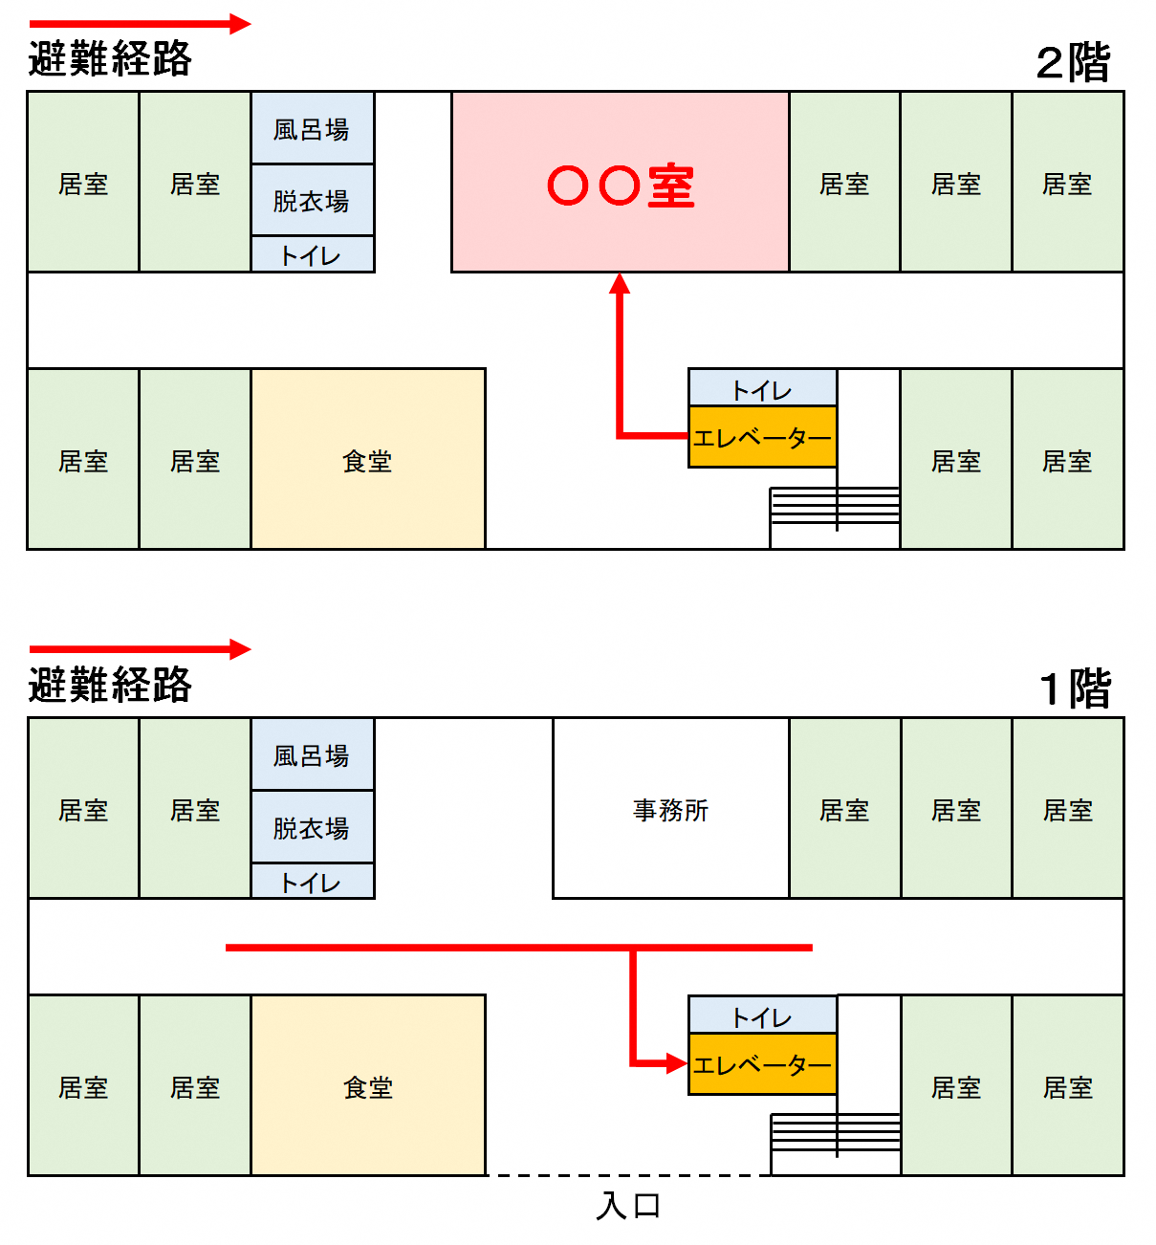

※施設建物内の避難経路図を記載してください。
避難先は、避難訓練等により避難できることを確かめ、必要に応じ見直しするものとする。
...

